Imagen
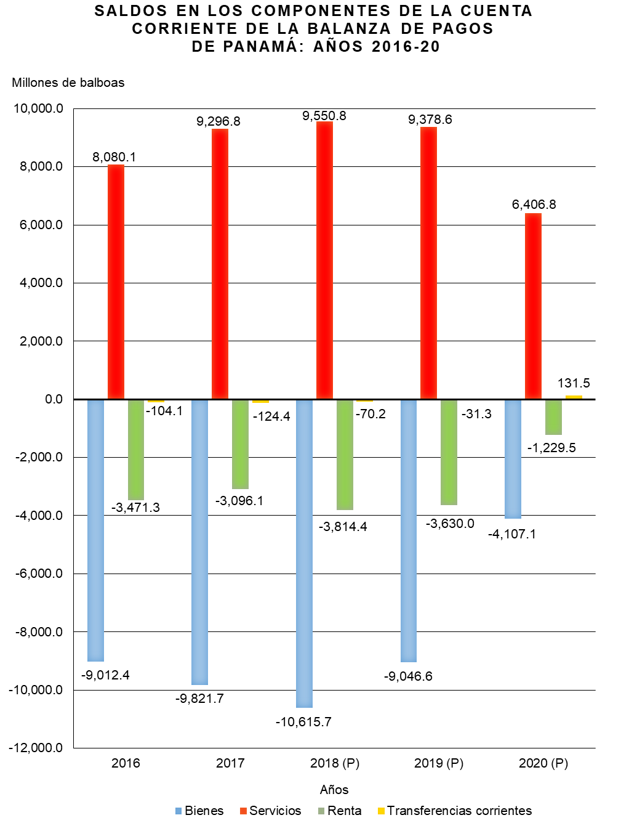

Gráfica Cuenta Corriente BN
SALDOS EN LOS COMPONENTES DE LA CUENTA CORRIENTE DE LA BALANZA DE PAGOS DE PANAMÁ: AÑOS 2016-20
 | Bienes | Servicios | Renta | Transferencias corrientes
2016 | -9,012.4 | 8,080.1 | -3,471.3 | -104.1
2017 | -9,821.7 | 9,296.8 | -3,096.1 | -124.4
2018 (P) | -10,615.7 | 9,550.8 | -3,814.4 | -70.2
2019 (P) | -9,046.6 | 9,378.6 | -3,630.0 | -31.3
2020 (P) | -4,107.1 | 6,406.8 | -1,229.5 | 131.5

Gráfica Cuenta Corriente
SALDOS EN LOS COMPONENTES DE LA CUENTA CORRIENTE DE LA BALANZA DE PAGOS DE PANAMÁ: AÑOS 2016-20
 | Bienes | Servicios | Renta | Transferencias corrientes
2016 | -9,012.4 | 8,080.1 | -3,471.3 | -104.1
2017 | -9,821.7 | 9,296.8 | -3,096.1 | -124.4
2018 (P) | -10,615.7 | 9,550.8 | -3,814.4 | -70.2
2019 (P) | -9,046.6 | 9,378.6 | -3,630.0 | -31.3
2020 (P) | -4,107.1 | 6,406.8 | -1,229.5 | 131.5

